Mund-Nase & Schutzmasken FFP2
Beispielfoto | Beschreibung | Preis pro Stück
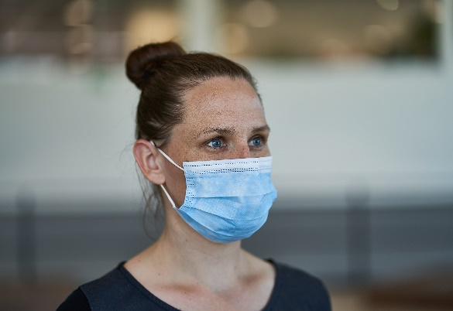 | 142260 Einweg Mund- und Nasenmasken Verpackungseinheit: 50 Masken im Einzelkarton | € 0.06
 | Gewünschte Menge in Stück: (wird direkt in Bestellung übertragen) | 0
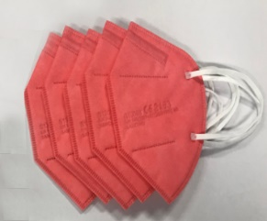 | 142261_8C Schutzmaske FFP2 Verpackungseinheit: je 5 Masken in Polybag | € 0.49
 | Gewünschte Menge in Stück: (wird direkt in Bestellung übertragen)
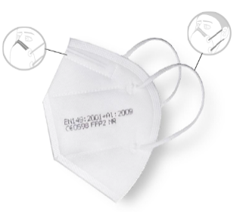 | 142261_8A Schutzmaske FFP2 Verpackungseinheit: je 5 Masken in Polybag | € 0.23
 | Gewünschte Menge in Stück: (wird direkt in Bestellung übertragen) | 0
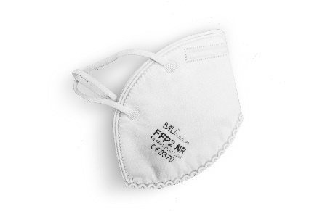 | 142261_10 Schutzmaske FFP2 Verpackungseinheit: je 10 Masken in Polybag | € 0.20
 | Gewünschte Menge in Stück: (wird direkt in Bestellung übertragen)
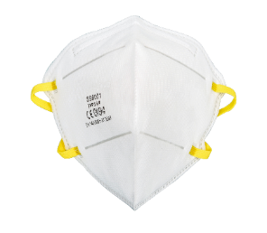 | 142262 Schutzmaske FFP2 PRO Verpackungseinheit: 20 Stück im Einzelkarton | € 0.49
 | Gewünschte Menge in Stück: (wird direkt in Bestellung übertragen) | 0
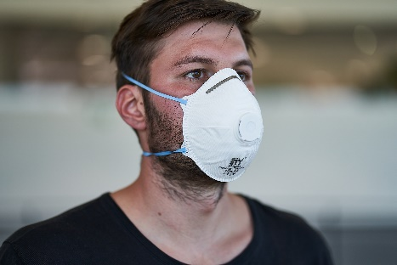 | 142273 Schutzmaske FFP2 MIT Ventil Verpackungseinheit: 10 Stück im Einzelkarton | € 0.59
 | Gewünschte Menge in Stück: (wird direkt in Bestellung übertragen) | 0
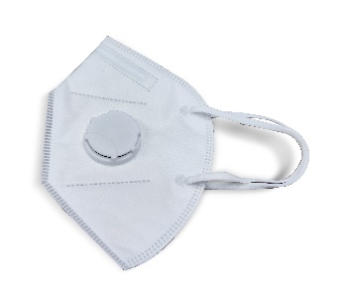 | 142273_1 Schutzmaske FFP2 MIT Ventil Verpackungseinheit: 20 Stück im Einzelkarton, Masken einzeln in Folie | € 0.49
 | Gewünschte Menge in Stück: (wird direkt in Bestellung übertragen) | 0

Schutzmasken FFP3
Beispielfoto | Beschreibung | Preis pro Stück
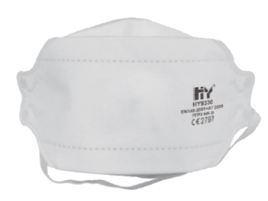 | 142336 Schutzmaske FFP3 Verpackungseinheit: 20 Stück im Einzelkarton | € 0.99
 | Gewünschte Menge in Stück: (wird direkt in Bestellung übertragen) | 0
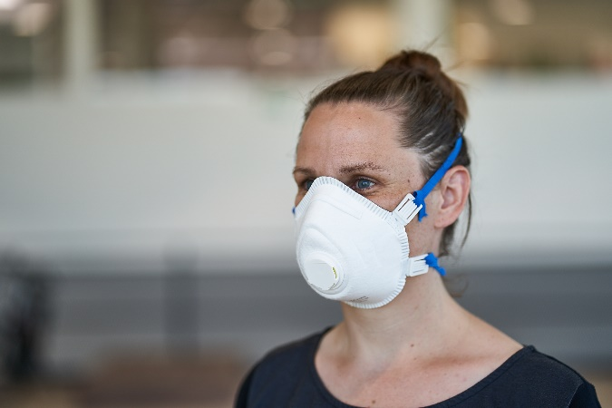 | 142272_1 Schutzmaske FFP3 mit Ventil Verpackungseinheit: 5 Stück im Einzelkarton | € 1.19
 | Gewünschte Menge in Stück: (wird direkt in Bestellung übertragen) | 0

Schutzkittel & Schutzanzüge
Beispielfoto | Beschreibung | Preis pro Stück
 | 142425 Schutzkittel Verpackungseinheit: 100 Stück im Karton | € 2.90
 | Gewünschte Menge in Stück: (wird direkt in Bestellung übertragen) Größe S | 0
 | Gewünschte Menge in Stück: (wird direkt in Bestellung übertragen) Größe M | 0
 | Gewünschte Menge in Stück: (wird direkt in Bestellung übertragen) Größe L | 0
 | Gewünschte Menge in Stück: (wird direkt in Bestellung übertragen) Größe XL | 0
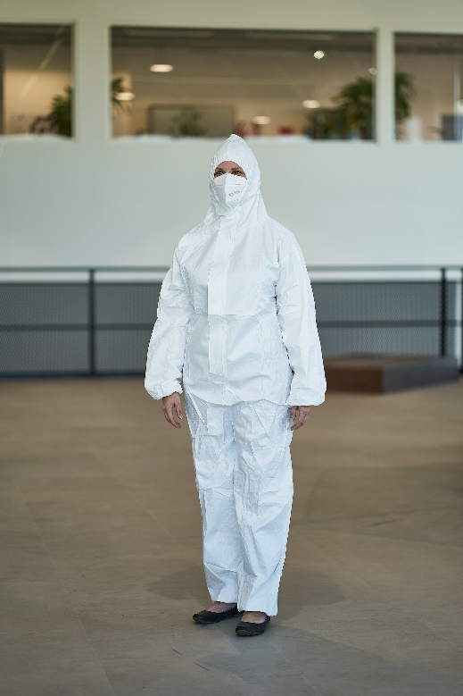 | 142263 Schutzanzug Verpackungseinheit: 10 Stück im Bag | € 4.90
 | Gewünschte Menge in Stück: (wird direkt in Bestellung übertragen) Größe L | 0
 | Gewünschte Menge in Stück: (wird direkt in Bestellung übertragen) Größe XL | 0
 | Gewünschte Menge in Stück: (wird direkt in Bestellung übertragen) Größe XXL | 0

